Sheet1
 | コンクリート製品承認願

 |  |  |  | 御中
工事名
現場住所

 | 年 月 日

 | TAGAWA-CEMENT |  | 一級建築士事務所
 | EX コンクリート二次製品製造販売
 | 田川セメント工業所
 | 〒830-0065 |  | 久留米市荒木町今114-2
 |  | 携帯 | 070-4321-0719
 |  | TEL | 0942-27-3559
 |  | FAX | 0942-27-3774
 |  | http://tagawa-cement.heteml.jp/

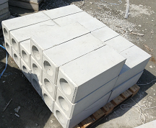

 | TAGAWA-CEMENT |  | 一級建築士事務所
 | EX コンクリート二次製品製造販売
 | 田川セメント工業所
 | 〒830-0065 |  | 久留米市荒木町今114-2
 |  | 携帯 | 070-4321-0719
 |  | TEL | 0942-27-3559
 |  | FAX | 0942-27-3774
 |  | http://tagawa-cement.heteml.jp/

